BẢNG XUẤT TỨ TRỤ
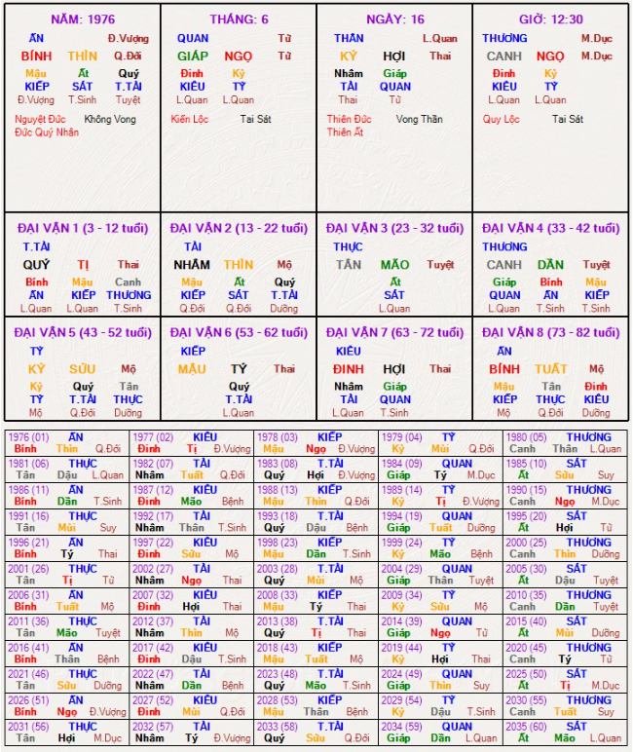
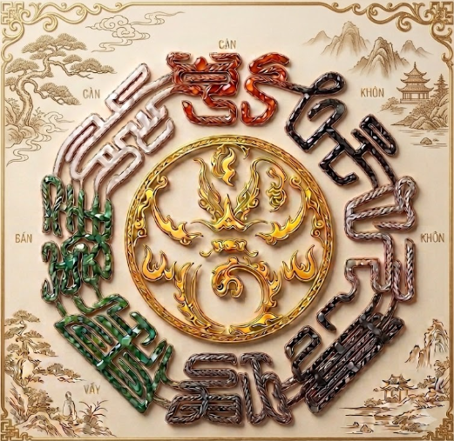
 |  | THUẬT SỐ HUYỀN HỌC
 |  | http://www.thuatsohuyenhoc.com.vn
 |  | LÁ SỐ TỨ TRỤ

Năm Sinh | 01/03/1989 Dl - 24/01/1989 ÂL - 02h 30 Phút
Họ Tên | Nguyễn Van A |  | Giới Tính: | Nam

Trang Chủ
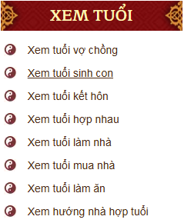
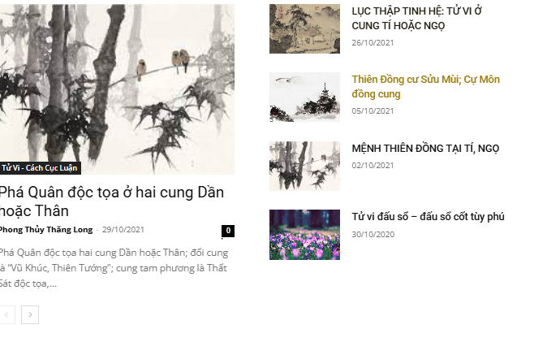
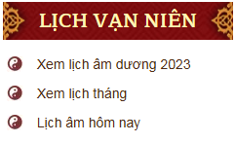
 |  |  |  |  |  |  | 術 | Hotline/Zalo: 0705806666
 | DIỄN ĐÀN |  |  |  |  |  | 數
 | THUẬT SỐ HUYỀN HỌC |  |  |  |  |  | 玄 | Kinh Dịch | Phong Thủy | Ngày Lành
 |  |  |  |  |  |  | 學
 |  |  |  |  |  |  |  | Tử Vi | Tứ Trụ | Tướng Số
 |  |  |  | http://www.thuatsohuyenhoc.com.vn

Trang Chủ | Tâm Linh | Chuyên Mục | Lịch Vạn Sự | Lễ Nghi | Khóa Học | Diễn Đàn



 |  |  | TRI THỨC CỔ XƯA - ỨNG DỤNG HIỆN ĐẠI
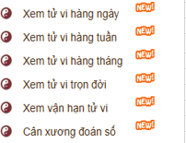
 |  |  | LUẬN CHI TIẾT TỪNG CUNG
 |  |  | MỆNH - TÀI - QUAN - DI
 |  |  | 25K CHO 1 CUNG

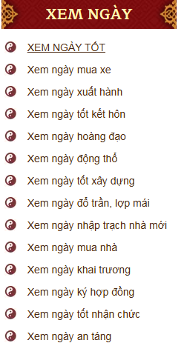
 |  | LẬP LÁ SỐ TỬ VI

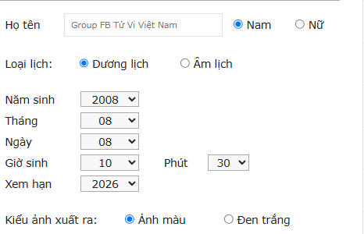

 | Vạn |  |  |  |  |  | Nhất
 | Vật |  |  |  |  |  | Đạo
 | Nhân |  |  |  |  |  | Thuật
 | Sinh |  |  |  |  |  | Số
 | Thái |  |  |  |  |  | Giác
 | Cực |  |  |  |  |  | Ngộ
 | Tạo |  |  |  |  |  | Thân

Bảng Xuất Quẻ Dịch
 |  |  | THUẬT SỐ HUYỀN HỌC |  |  | 術
 |  |  | http://www.thuatsohuyenhoc.com.vn |  |  | 數
 |  |  | PHẦN MỀM LẬP QUẺ DỊCH |  |  | 玄
 |  |  |  |  |  | 學
Ngày Xem: | 13/09/2026 00:24(03/08/2026 Âm Lịch - Tiết Bạch Lộ
Can Chi | Năm Bính Ngọ - Tháng Đinh Dậu - Ngày Kỷ Sửu - Giờ Giáp Tý
Việc Xem: | Xem Về Quan Quỷ
Tiết Khí | Nhật Lệnh: Sửu - Thổ |  |  |  | Nguyệt Lệnh: Dậu Kim
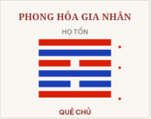
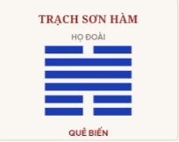

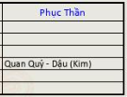
 |  | Quẻ Chủ: Trạch Hỏa Cách – Cải Cựu Nghênh Tân

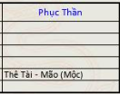
 |  | Quẻ Biến: Trạch Sơn Hàm – Giao Cảm Đồng Điệu

 |  |  |  | THÔNG TIN LUẬN GIẢI

Dụng Thần |  | Dụng thần: Quan Quý - (ẩn ở Phục thần)
Nguyên Thần |  | Hào 4 - Thê Tài - Nhật Thần khắc Nguyên Thần; - Nguyên Thần sinh Nguyệt Lệnh; Hào 2 - Thê Tài - Nhật Thần khắc Nguyên Thần; - Nguyên Thần sinh Nguyệt Lệnh; (Hào Thế)

Kỵ Thần |  | Hào 5 - Tử Tôn - Nhật Thần sinh Kỵ Thần; - Kỵ Thần khắc Nguyệt Lệnh; (Hào Ứng)
Cừu Thần |  | Hào 6 - Huynh Đệ - Cừu Thần hoà Nhật Thần; - Nguyệt Lệnh khắc Cừu Thần Hào 1 - Huynh Đệ - Cừu Thần hoà Nhật Thần; - Nguyệt Lệnh khắc Cừu Thần

Phục Thần |  | Hào 3 - Phụ Mẫu (Thuỷ) - Phục Thần là Quan Quý - Dậu (Kim)
Lục Thân Sinh |  | Phụ Mẫu >> Huynh Đệ >> Tử Tôn >> Thê Tài >> Quan Quý >> Phụ Mẫu
Lục Thân Khắc |  | Phụ Mẫu >> Tử Tôn >> Quan Quý >> Huynh Đệ >> Thê Tài >> Phụ Mẫu
Lục Thân Biến |  | Hào 6 Huynh Đệ biến Thê Tài; Hào 4 Thê Tài biến Phụ Mẫu; Hào 1 Huynh Đệ biến Thê Tài

 |  |  | TẢI QUẺ DỊCH

Kinh Dịch
 |  |  |  |  |  |  |  |  | THUẬT SỐ HUYỀN HỌC |  |  | 術
 |  |  |  |  |  |  |  |  | http://www.thuatsohuyenhoc.com.vn |  |  | 數
 |  |  |  |  |  |  |  |  | PHẦN MỀM LẬP QUẺ DỊCH |  |  | 玄
 |  |  |  |  |  |  |  |  |  |  |  | 學
 |  |  |  |  |  | Ngày Xem: | 13/09/2026 00:24(03/08/2026 Âm Lịch - Tiết Bạch Lộ
 |  |  |  |  |  | Can Chi | Năm Bính Ngọ - Tháng Đinh Dậu - Ngày Kỷ Sửu - Giờ Giáp Tý
 |  |  |  |  |  | Việc Xem: | Xem Về Quan Quỷ
Việc Xem | Công Việc Xem |  |  |  |  | Tiết Khí | Nhật Lệnh: Sửu - Thổ |  |  |  | Nguyệt Lệnh: Dậu Kim
Dụng Thần | Huynh Đệ
 | Tử Tôn
 | Thê Tài
 | Quan Quỷ
 | Phụ Mẫu

Quẻ Mai Hoa | Quẻ Lục Hào | Gieo Đồng Xu

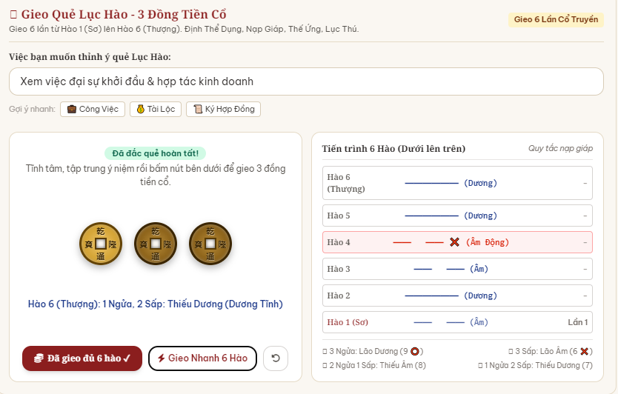
 |  |  |  |  |  |  |  | Quẻ Chủ: Trạch Hỏa Cách – Cải Cựu Nghênh Tân
 |  |  |  | Trước Khi Vào Lập Quẻ Lục Hào Hãy Đọc Bài Tĩnh Tâm Chú Sau Đây
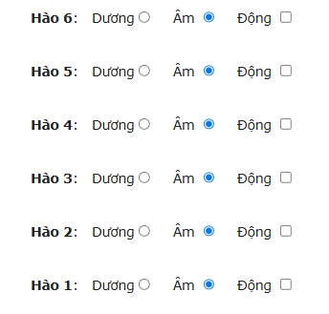
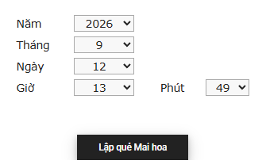

 |  |  |  |  |  |  |  | Quẻ Biến: Trạch Sơn Hàm – Giao Cảm Đồng Điệu
 |  |  |  | Hồn Thần Trường Chính, Vạn Khí Trường Tồn, Bất Kinh Khổ Não, Thân Hữu Quang Minh, Tam Giới Thị Vệ, Ngũ Đế Tư Nghênh, Vạn Thần Triều Lễ, Danh Thư Thượng Thanh, Công Mãn Đức Tựu, Phi Thăng Thượng Thanh

 |  |  |  |  |  |  |  |  |  | THÔNG TIN LUẬN GIẢI
 |  |  |  |  |  | Dụng Thần |  | Dụng thần: Quan Quý - (ẩn ở Phục thần)
 |  |  |  |  |  | Nguyên Thần |  | Hào 4 - Thê Tài - Nhật Thần khắc Nguyên Thần; - Nguyên Thần sinh Nguyệt Lệnh; Hào 2 - Thê Tài - Nhật Thần khắc Nguyên Thần; - Nguyên Thần sinh Nguyệt Lệnh; (Hào Thế)

 |  |  |  |  |  | Kỵ Thần |  | Hào 5 - Tử Tôn - Nhật Thần sinh Kỵ Thần; - Kỵ Thần khắc Nguyệt Lệnh; (Hào Ứng)
 |  |  |  |  | GIEO ĐỒNG XU | Cừu Thần |  | Hào 6 - Huynh Đệ - Cừu Thần hoà Nhật Thần; - Nguyệt Lệnh khắc Cừu Thần Hào 1 - Huynh Đệ - Cừu Thần hoà Nhật Thần; - Nguyệt Lệnh khắc Cừu Thần

 |  |  |  |  |  | Phục Thần |  | Hào 3 - Phụ Mẫu (Thuỷ) - Phục Thần là Quan Quý - Dậu (Kim)
 |  |  | Lập Quẻ Lục Hào |  |  | Lục Thân Sinh |  | Phụ Mẫu >> Huynh Đệ >> Tử Tôn >> Thê Tài >> Quan Quý >> Phụ Mẫu
 |  |  |  |  |  | Lục Thân Khắc |  | Phụ Mẫu >> Tử Tôn >> Quan Quý >> Huynh Đệ >> Thê Tài >> Phụ Mẫu
 |  |  |  |  |  | Lục Thân Biến |  | Hào 6 Huynh Đệ biến Thê Tài; Hào 4 Thê Tài biến Phụ Mẫu; Hào 1 Huynh Đệ biến Thê Tài

Lập Quẻ Mai Hoa Và Lục Hào Theo link này: https://tuvivietnam.vn/boidich1/

